상품제안서
엑티몬 가정용 GaN 지원 PD 65W 초고속 충전기 (C+C+USB) | 상품코드: F24667

 |  |  |  |  |  |  | 02-412-0044 | www.easy1.co.kr
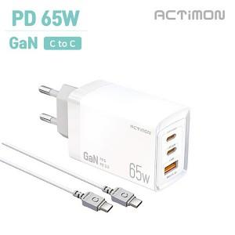

【상세/제작정보】

【인쇄/포장옵션】 | 레이저, 개별인쇄 / 포장지포장

【공급단가】 | 수량 | 100~ | 300~ | 500~ | 1,000~ | 3,000~
*VAT별도 | 단가 | 12,480원 | 12,270원 | 11,950원 | 11,750원 | 11,440원

【상품 URL】 | https://dev.easy1.co.kr:443/src/goods_detail.php?gdno=24667

